Ark1
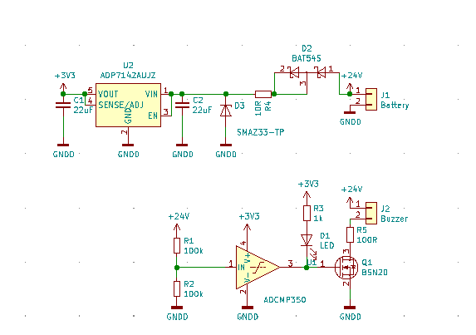
R2 som funktion af Vcut
9 | 21.621621622
9.5 | 20.253164557
10 | 19.047619048
10.5 | 17.97752809
11 | 17.021276596
11.5 | 16.161616162
12 | 15.384615385
12.5 | 14.678899083
13 | 14.035087719
13.5 | 13.445378151
14 | 12.903225806
14.5 | 12.403100775
15 | 11.940298507
15.5 | 11.510791367
16 | 11.111111111
16.5 | 10.738255034
17 | 10.38961039
17.5 | 10.062893082
18 | 9.756097561
18.5 | 9.4674556213
19 | 9.1954022989
19.5 | 8.938547486
20 | 8.6956521739
20.5 | 8.4656084656
21 | 8.2474226804
21.5 | 8.040201005
22 | 7.8431372549
22.5 | 7.6555023923
23 | 7.476635514
23.5 | 7.3059360731
24 | 7.1428571429
Low battery alarm |  |  |  | 9 | 100 | 21.621621622
 |  |  |  | 9.5 | 100 | 20.253164557
 | Vref | 1.6 |  | 10 | 100 | 19.047619048
 |  |  |  | 10.5 | 100 | 17.97752809
 | Vcut | R1 | R2 | 11 | 100 | 17.021276596
 | 10.488888889 | 100 | 18 | 11.5 | 100 | 16.161616162
 |  |  |  | 12 | 100 | 15.384615385
 |  |  |  | 12.5 | 100 | 14.678899083
 |  |  |  | 13 | 100 | 14.035087719
 |  |  |  | 13.5 | 100 | 13.445378151
 |  |  |  | 14 | 100 | 12.903225806
 |  |  |  | 14.5 | 100 | 12.403100775
 |  |  |  | 15 | 100 | 11.940298507
 |  |  |  | 15.5 | 100 | 11.510791367
 |  |  |  | 16 | 100 | 11.111111111
 |  |  |  | 16.5 | 100 | 10.738255034
 |  |  |  | 17 | 100 | 10.38961039
 |  |  |  | 17.5 | 100 | 10.062893082
 |  |  |  | 18 | 100 | 9.756097561
 |  |  |  | 18.5 | 100 | 9.4674556213
 |  |  |  | 19 | 100 | 9.1954022989
 |  |  |  | 19.5 | 100 | 8.938547486
 |  |  |  | 20 | 100 | 8.6956521739
 |  |  |  | 20.5 | 100 | 8.4656084656
 |  |  |  | 21 | 100 | 8.2474226804
 |  |  |  | 21.5 | 100 | 8.040201005
 |  |  |  | 22 | 100 | 7.8431372549
 |  |  |  | 22.5 | 100 | 7.6555023923
 |  |  |  | 23 | 100 | 7.476635514
 |  |  |  | 23.5 | 100 | 7.3059360731
 |  |  |  | 24 | 100 | 7.1428571429

